Sheet1
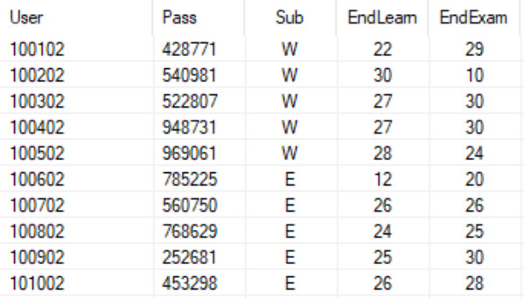
TRƯỜNG THPT VŨNG TÀU
DANH SÁCH ĐỘI TUYỂN THAM DỰ CUỘC THI
Vô địch Tin học văn phòng thế giới
STT | HỌ VÀ TÊN | LỚP | MÔN | GHI CHÚ
1 | NGUYỄN PHƯƠNG ANH | 11A8 | WORD | 100102 ; 428771 | r
2 | PHẠM HOÀNG ANH | 11A8 | WORD | 100202 ; 540981 | r
3 | TRẦN VŨ MINH CHÂU | 11A8 | WORD | 100302 ; 522807 | r
4 | TRẦN KHÁNH MAI | 11A9 | WORD | 100402 ; 948731 | r
5 | LÊ ĐẶNG MINH TRÍ | 12A14 | WORD | 100502 ; 969061 | r
6 | ĐOÀN HOÀNG NHƯ | 11A7 | POWER POINT | 1511 ; 1525 | r
7 | NGUYỄN THỊ NHƯ PHƯƠNG | 11A7 | POWER POINT | 1512 ; 1525 | r
8 | TẠ MINH DUY | 11D1 | POWER POINT | 1513; 1525 | r
9 | NGŨ NGỌC KHÁNH LINH | 11D1 | POWER POINT | 1514; 1525 | r
10 | TRẦN THIÊN PHÚC | 11A6 | POWER POINT | 1515; 1525 | r
11 | NGUYỄN TRẦN HOÀNG PHÚC | 11A8 | EXCEL | 100602 ; 785225 | r
12 | VŨ HOÀNG BẢO | 11A2 | EXCEL | 100702 ; 560750 | r
13 | NGUYỄN BẢO KHÁNH | 11D3 | EXCEL | 100802 ; 768629 | r
14 | NGUYỄN ĐÌNH KIM THUẬN | 11D1 | EXCEL | 100902 ; 252681 | r
15 | NGUYỄN THÁI DƯƠNG | 11A2 | EXCEL | 101002 ; 453298 | r
 | Tài khoản luyện MOS, em vào bằng TK này để thầy kiểm tra tiến độ làm bài của em nhé.
 |  |  | Vũng Tàu, ngày 28 tháng 04 năm 2022

